Cuentas
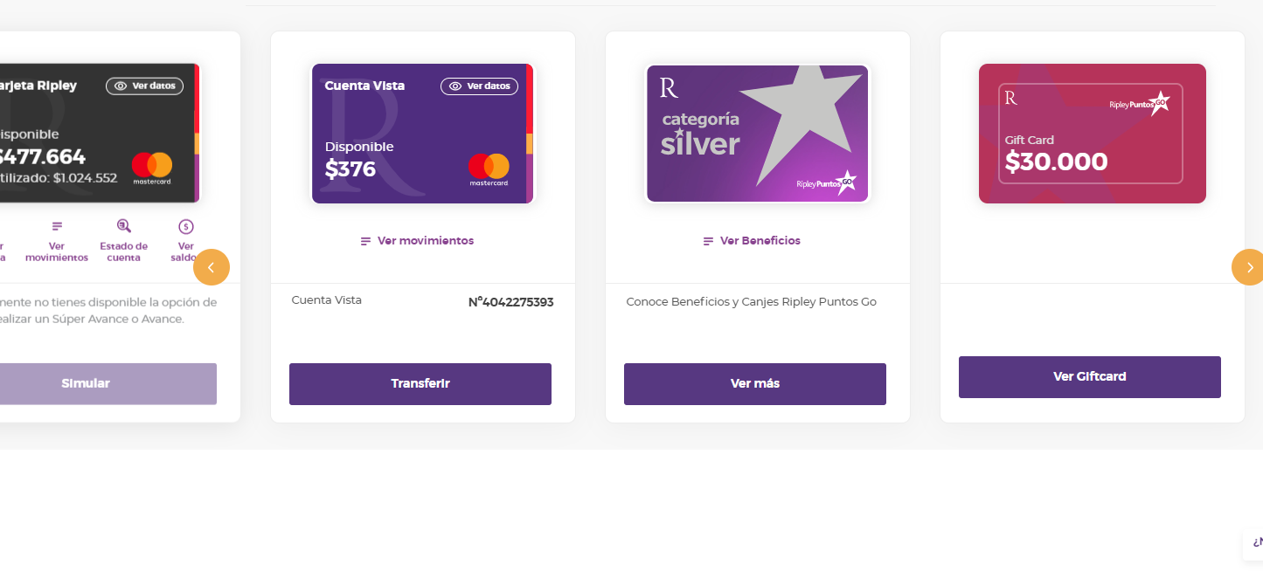
ID | Name | Comentarios | Balance | currency | number | nature | Credit Card | Available balance | Time stamp | version | Credential ID | State | Extra Data | Extra Data2 | Extra Data3
f6e7a8a896cb0edf0d53a93c90f5079ffd30b9e33975110d72f7469c6191cd67 | Cuenta Vista | El balance es correcto | 376 | CLP | 4042275393 | account | Not credit card | 376 | 2022-12-14T22:52:22.659293 | v2.1-preview | 13c3625e-7c98-2865-379b-c8ecb497d154 | 13c3625e-7c98-2865-379b-c8ecb497d154 |  |  | Ok
20e33edf3c8f456b628a16afa1d39830d487c361529c6a25707a31f5e6aa3c7f | Tarjeta Ripley Mastercard | El balance es el saldo utilizado, Favor de validar. | 1024552 | CLP | XXXX-XXXX-XXXX-8951 | credit_card | credit_card | 477664 | 2022-12-14T22:52:41.463598 | v2.1-preview | 13c3625e-7c98-2865-379b-c8ecb497d154 | 13c3625e-7c98-2865-379b-c8ecb497d154 | limit : 1500000 |  | Todo es OK, solo el tema del balance

La cuenta tiene 4 cuentas , pero dos son de puntos | OK

